BALANCE PRESUPUESTARIO 2T 2021
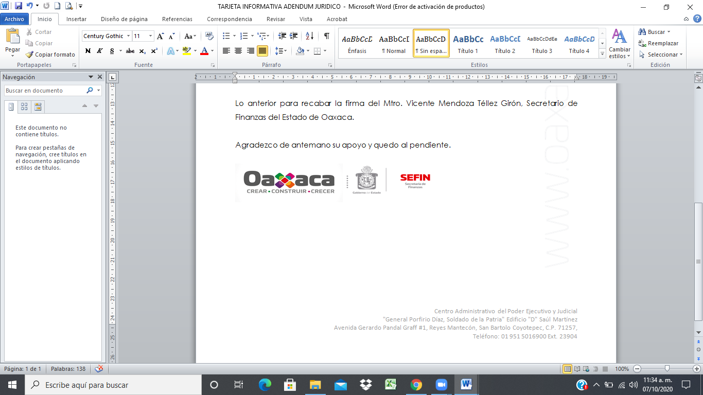

GOBIERNO DEL ESTADO DE OAXACA
Balance Presupuestario -LDF
Del 1 de Enero al 30 de Septiembre de 2021
(PESOS)

Concepto (c) | Estimado/Aprobado (d) | Devengado | Recaudado / Pagado

A. Ingresos Totales (A = A1+A2+A3) | 76,193,983,989 | 57,510,532,264 | 57,510,532,264
A1. Ingresos de Libre Disposición | 26,431,885,624 | 20,224,219,836 | 20,224,219,836
A2. Transferencias Federales Etiquetadas | 49,762,098,365 | 36,597,758,309 | 36,597,758,309
A3. Financiamiento Neto | 0 | 688,554,119 | 688,554,119
B. Egresos Presupuestarios1 (B = B1+B2) | 73,984,235,808 | 53,452,282,125 | 48,084,691,477
B1. Gasto No Etiquetado (sin incluir Amortización de la Deuda Pública) | 19,586,218,973 | 15,857,178,557 | 13,630,944,529
B2. Gasto Etiquetado (sin incluir Amortización de la Deuda Pública) | 54,398,016,835 | 37,595,103,568 | 34,453,746,948
C. Remanentes del Ejercicio Anterior ( C = C1 + C2 ) |  | 0 | 0
C1. Remanentes de Ingresos de Libre Disposición aplicados en el periodo |  | 0 | 0
C2. Remanentes de Transferencias Federales Etiquetadas aplicados en el periodo |  | 0 | 0
I. Balance Presupuestario (I = A - B + C) | 2,209,748,181 | 4,058,250,139 | 9,425,840,787

II. Balance Presupuestario sin Financiamiento Neto (II = I - A3) | 2,209,748,181 | 3,369,696,020 | 8,737,286,668

III. Balance Presupuestario sin Financiamiento Neto y sin Remanentes del Ejercicio Anterior (III= II - C) | 2,209,748,181 | 3,369,696,020 | 8,737,286,668

Concepto | Aprobado | Devengado | Pagado
E. Intereses, Comisiones y Gastos de la Deuda (E = E1+E2) | 1,131,018,436 | 639,220,256 | 639,220,256
E1. Intereses, Comisiones y Gastos de la Deuda con Gasto No Etiquetado | 209,817,629 | 128,769,307 | 128,769,307
E2. Intereses, Comisiones y Gastos de la Deuda con Gasto Etiquetado | 921,200,807 | 510,450,949 | 510,450,949
IV. Balance Primario (IV = III + E) | 3,340,766,617 | 4,008,916,276 | 9,376,506,924

Concepto | Estimado/ Aprobado | Devengado | Recaudado / Pagado

F. Financiamiento (F = F1 + F2) | 2,706,465,016 | 1,454,137,980 | 1,420,194,907
F1. Financiamiento con Fuente de Pago de Ingresos de Libre Disposición | 735,516,028 | 510,388,587 | 510,334,082
F2. Financiamiento con Fuente de Pago de Transferencias Federales Etiquetadas | 1,970,948,988 | 943,749,393 | 909,860,824
G. Amortización de la Deuda (G = G1 + G2) | 1,209,748,181 | 367,910,983 | 367,910,983
G1. Amortización de la Deuda Pública con Gasto No Etiquetado | 160,000,000 | 0 | 0
G2. Amortización de la Deuda Pública con Gasto Etiquetado | 1,049,748,181 | 367,910,983 | 367,910,983
A3. Financiamiento Neto (A3 = F - G ) | 1,496,716,835 | 1,086,226,998 | 1,052,283,924

Concepto | Estimado/ Aprobado | Devengado | Recaudado/ Pagado

A1. Ingresos de Libre Disposición | 26,431,885,624 | 20,224,219,836 | 20,224,219,836
A3.1 Financiamiento Neto con Fuente de Pago de Ingresos de Libre Disposición (A3.1 = F1 - G1) | 575,516,028 | 510,388,587 | 510,334,082
F1. Financiamiento con Fuente de Pago de Ingresos de Libre Disposición | 735,516,028 | 510,388,587 | 510,334,082
G1. Amortización de la Deuda Pública con Gasto No Etiquetado | 160,000,000 | 0 | 0

B1. Gasto No Etiquetado (sin incluir Amortización de la Deuda Pública) | 19,586,218,973 | 15,857,178,557 | 13,630,944,529

C1. Remanentes de Ingresos de Libre Disposición aplicados en el periodo |  | 0 | 0

V.Balance Presupuestario de Recursos Disponibles (V = A1 + A3.1 - B1 + C1) | 7,421,182,679 | 4,877,429,866 | 7,103,609,390
VI. Balance Presupuestario de Recursos Disponibles sin Financiamiento Neto (VI = V - A3.1) | 6,845,666,651 | 4,367,041,279 | 6,593,275,307

Concepto | Estimado/ Aprobado | Devengado | Recaudado/ Pagado

A2. Transferencias Federales Etiquetadas | 49,762,098,365 | 36,597,758,309 | 36,597,758,309
A3.2 Financiamiento Neto con Fuente de Pago de Transferencias Federales Etiquetadas (A3.2 = F2 - G2) | 921,200,807 | 575,838,411 | 541,949,842
F2. Financiamiento con Fuente de Pago de Transferencias Federales Etiquetadas | 1,970,948,988 | 943,749,393 | 909,860,824
G2. Amortización de la Deuda Pública con Gasto Etiquetado | 1,049,748,181 | 367,910,983 | 367,910,983

B2. Gasto Etiquetado (sin incluir Amortización de la Deuda Pública) | 54,398,016,835 | 37,595,103,568 | 34,453,746,948

C2. Remanentes de Transferencias Federales Etiquetadas aplicados en el periodo |  | 0 | 0

VII.Balance Presupuestario de Recursos Etiquetados (VII = A2 + A3.2 - B2 + C2) | -3,714,717,663 | -421,506,849 | 2,685,961,203
VI. Balance Presupuestario de Recursos Etiquetados sin Financiamiento Neto (VIII = VII - A3.2) | -4,635,918,470 | -997,345,259 | 2,144,011,361

